Sheet1
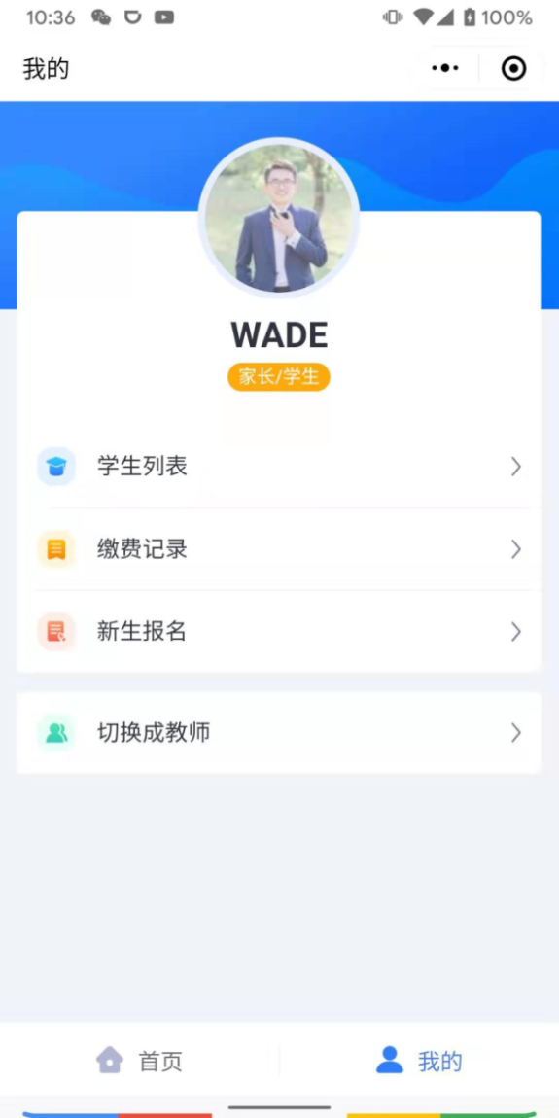
 | 问题 | 建议
1 | 学生导入模板的证件号码以 单引号（'）开始。 | 将证件号码竖列格式设置为文本， 则系统将不会自动加单引号。

2 | 学生列表显示学生的顺序不明确： 按年级、班级？姓名？ | 按年级再按班级排序会比较符合常理。
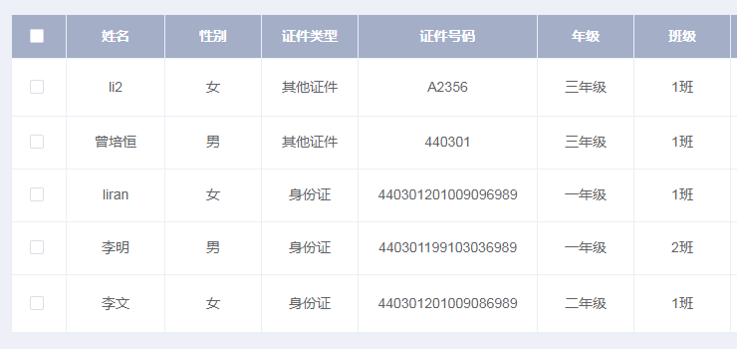

3 | 升学规则调整、保存后，需要手动刷新网页 才能显示调整后的顺序。 | 应该保存后直接显示调整后的顺序。
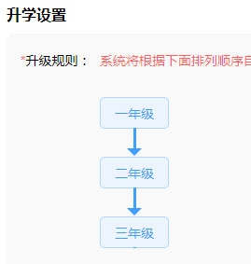

4 | 缴费项目提示信息有误导的倾向。 | 应将“请添加班级！”改为“请添加学生！”

5 | 家长只能收到当前选中学生的缴费通知。 | 该家长绑定的所有学生都应该收到相应的 缴费通知，并且点击进入小程序后，自动 切换到相应学生进行缴费。
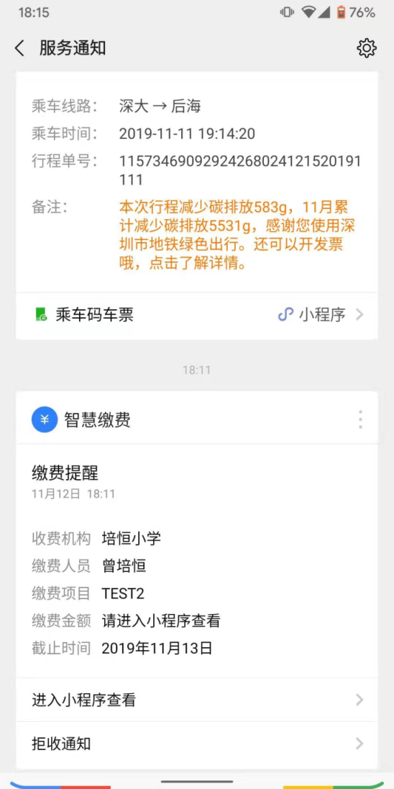

6 | 通过缴费通知进入缴费页面后，无法返回 到上一级菜单或主菜单。而且必须手动结束 小程序进程才可以回到主菜单。 | 在此页面设置返回到上一级或主菜单的入口。
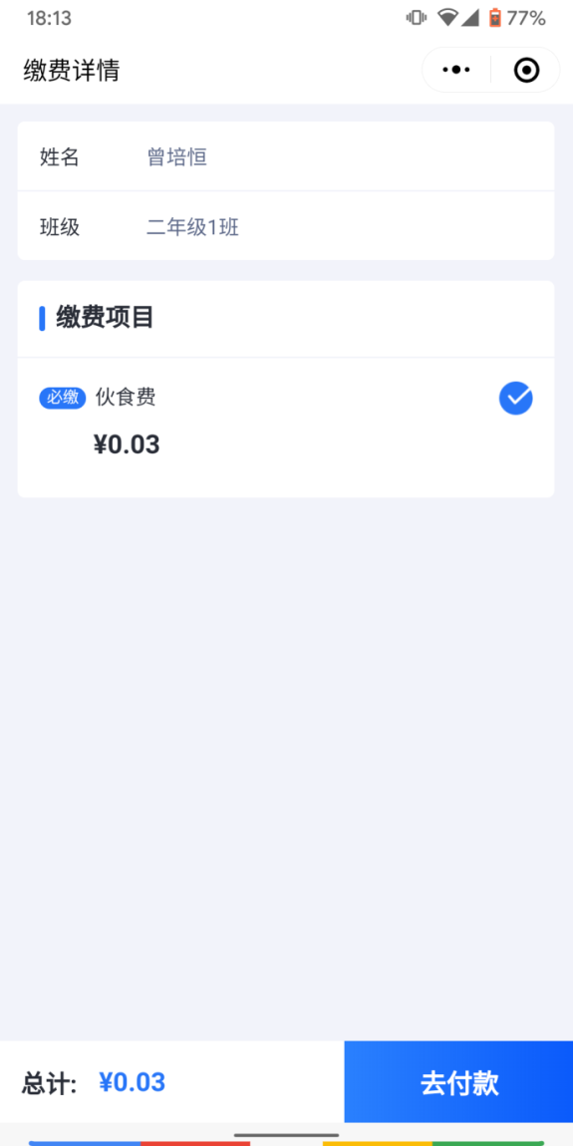

7 | 在家长的“我的”页面，家长会觉得“切换 到教师”选项显得突兀。 | 将该选项改为“我是教师”

